keo dan do tuong phan
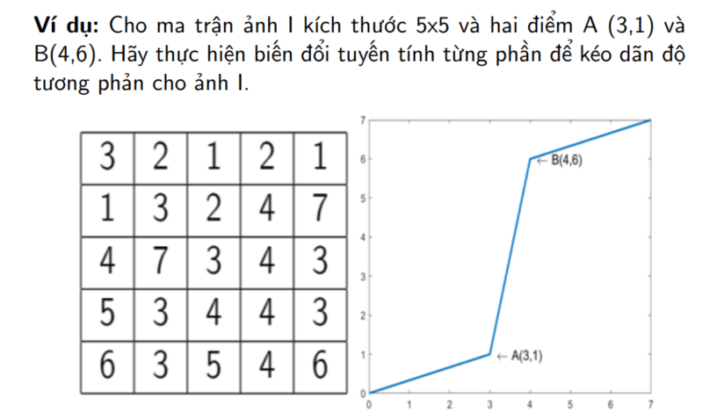

5 | 7 | 6 | 4 | 3
2 | 2 | 3 | 7 | 5
5 | 6 | 7 | 2 | 7
4 | 3 | 5 | 3 | 3
4 | 4 | 7 | 5 | 5

$$\frac{x−0}{3−0}=\frac{y−0}{1−0}$$
Với cường độ sáng nằm trong đoạn [0,3], xác định phương trình đoạn thẳng OA
 |  |  |  |  | Không trình bày
 |  |  |  |  | 0 | x0 | y0 | 3 | x1 | y1
 |  |  |  |  | O | 0 | 0 | A | 3 | 1

Như vậy
 | y= | 0.33333333333 | x | - | 0

$$\frac{x−3}{4−3}=\frac{y−1}{6−1}$$
Với cường độ sáng nằm trong đoạn [3,4], xác định phương trình đoạn thẳng AB
 |  |  |  |  | Không trình bày
 |  |  |  |  | 3 | x0 | y0 | 4 | x1 | y1
 |  |  |  |  | A | 3 | 1 | B | 4 | 6

Như vậy
 | y= | 5 | x | + | -14

$$\frac{x−4}{7−4}=\frac{y−6}{7−6}$$
Với cường độ sáng nằm trong đoạn [4,7], xác định phương trình đoạn thẳng BC
 |  |  |  |  | Không trình bày
 |  |  |  |  | 4 | x0 | y0 | 7 | x1 | y1
 |  |  |  |  | B | 4 | 6 | C | 7 | 7

Như vậy
 | y= | 0.33333333333 | x | + | 4.6666666667

Ta có các cường độ sáng mới sẽ được tính theo công thức sau:
$$\left\{\begin{aligned}y=\frac{x}{3} x∈[0,3] \\ y=5x−14 x∈[3,4] \\ y=\frac{x+14}{3} x∈[4,7]\end{aligned}\right.$$

Áp dụng vào biến đổi cường độ sáng cho ảnh ta thu được ảnh mới như sau

5 | 7 | 6 | 4 | 3 |  |  | 6 | 7 | 7 | 6 | 1
2 | 2 | 3 | 7 | 5 |  |  | 1 | 1 | 1 | 7 | 6
5 | 6 | 7 | 2 | 7 |  |  | 6 | 7 | 7 | 1 | 7
4 | 3 | 5 | 3 | 3 |  |  | 6 | 1 | 6 | 1 | 1
4 | 4 | 7 | 5 | 5 |  |  | 6 | 6 | 7 | 6 | 6

